PD
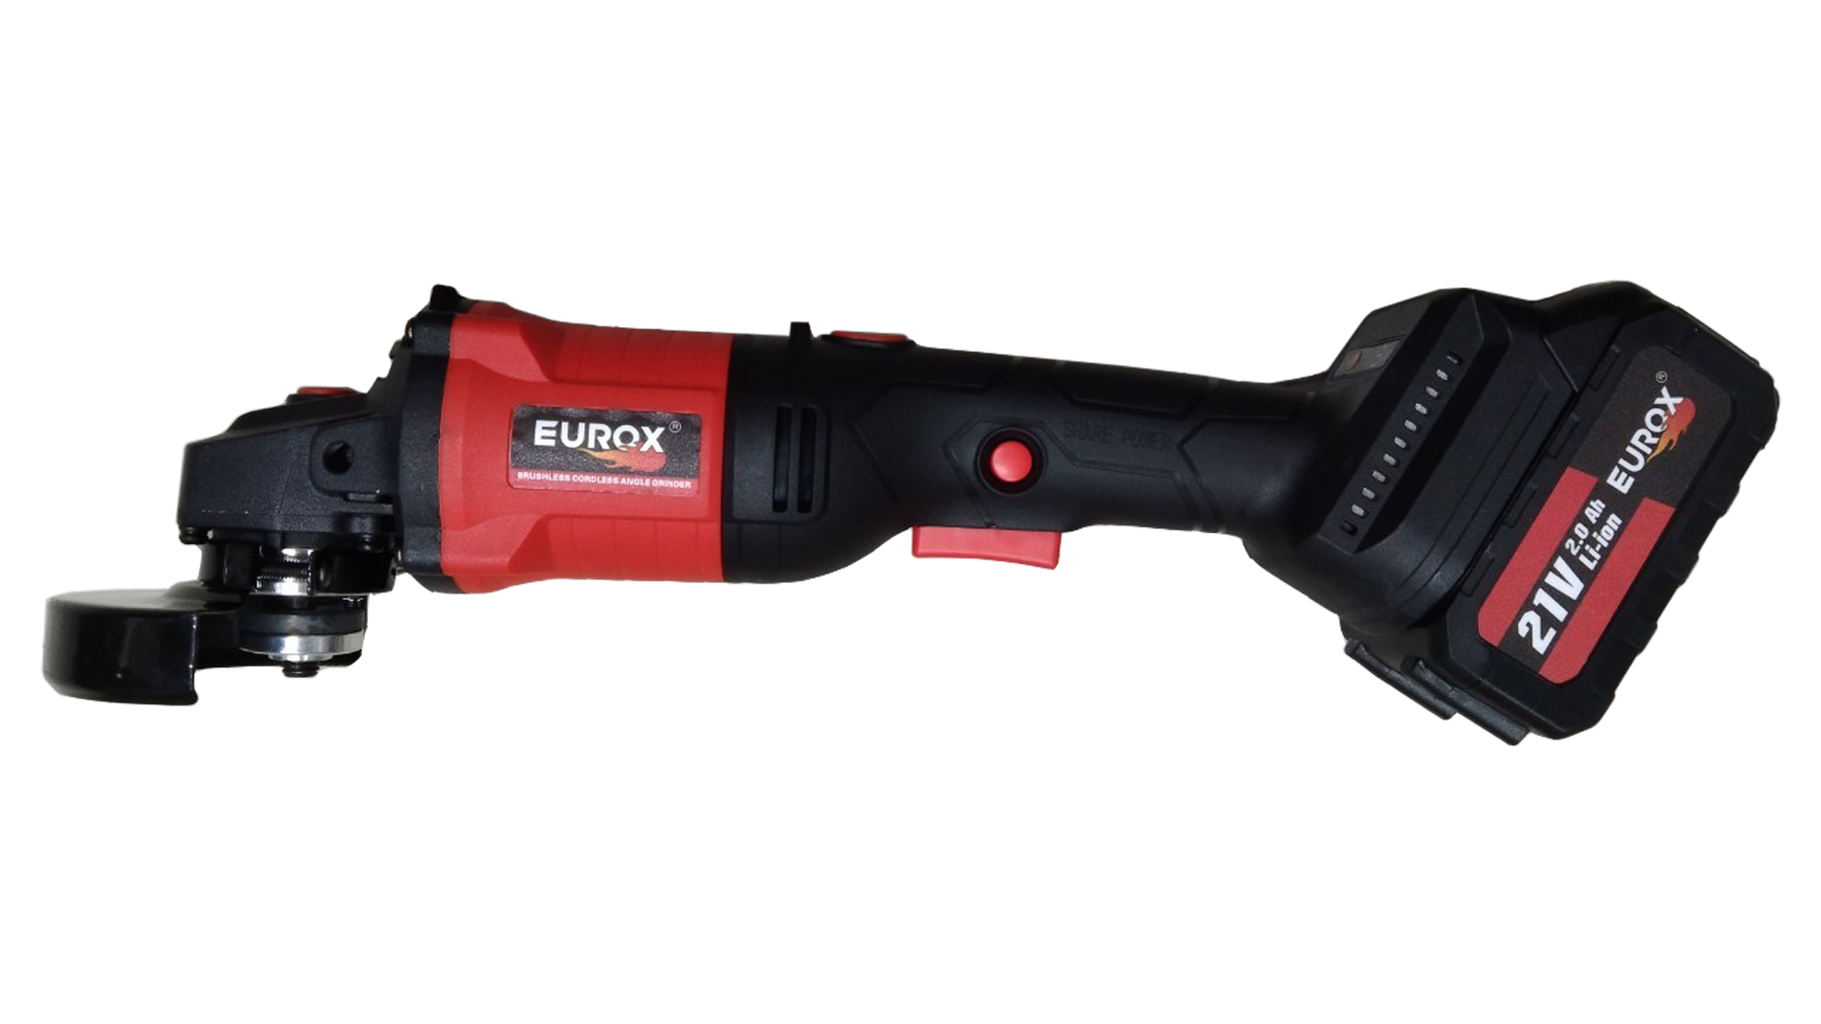
เลขที่ SKU : 34-201-001 วันที่ : 11/11/2023
1. ข้อมูลสินค้า |  |  |  | รูปสินค้า
ประเภท (กลุ่มหลัก) |  | ประเภท (กลุ่มรอง)
ชื่อภาษาไทย | เจียร์ไร้สายพร้อมบาร์โซ่ EUROX 21V (Slimbody) กล่องชุด | ชื่อภาษาอังกฤษ
รหัสสินค้า | 34-201-001 | Barcode | 8859007712698
สถานะสินค้า | W | รหัสทีมขาย
รุ่น (Model) | 21V | ยี่ห้อ
สีตัวสินค้า | แดง - ดำ | สีของบรรจุภัณฑ์ | แดง - ขาว -ดำ
ทำจากวัสดุ | พลาสติก - เหล็ก | ประเทศผู้ผลิต | PRC
ผู้ผลิต | พลา กรุ๊ป (ไทยแลนด์) จำกัด

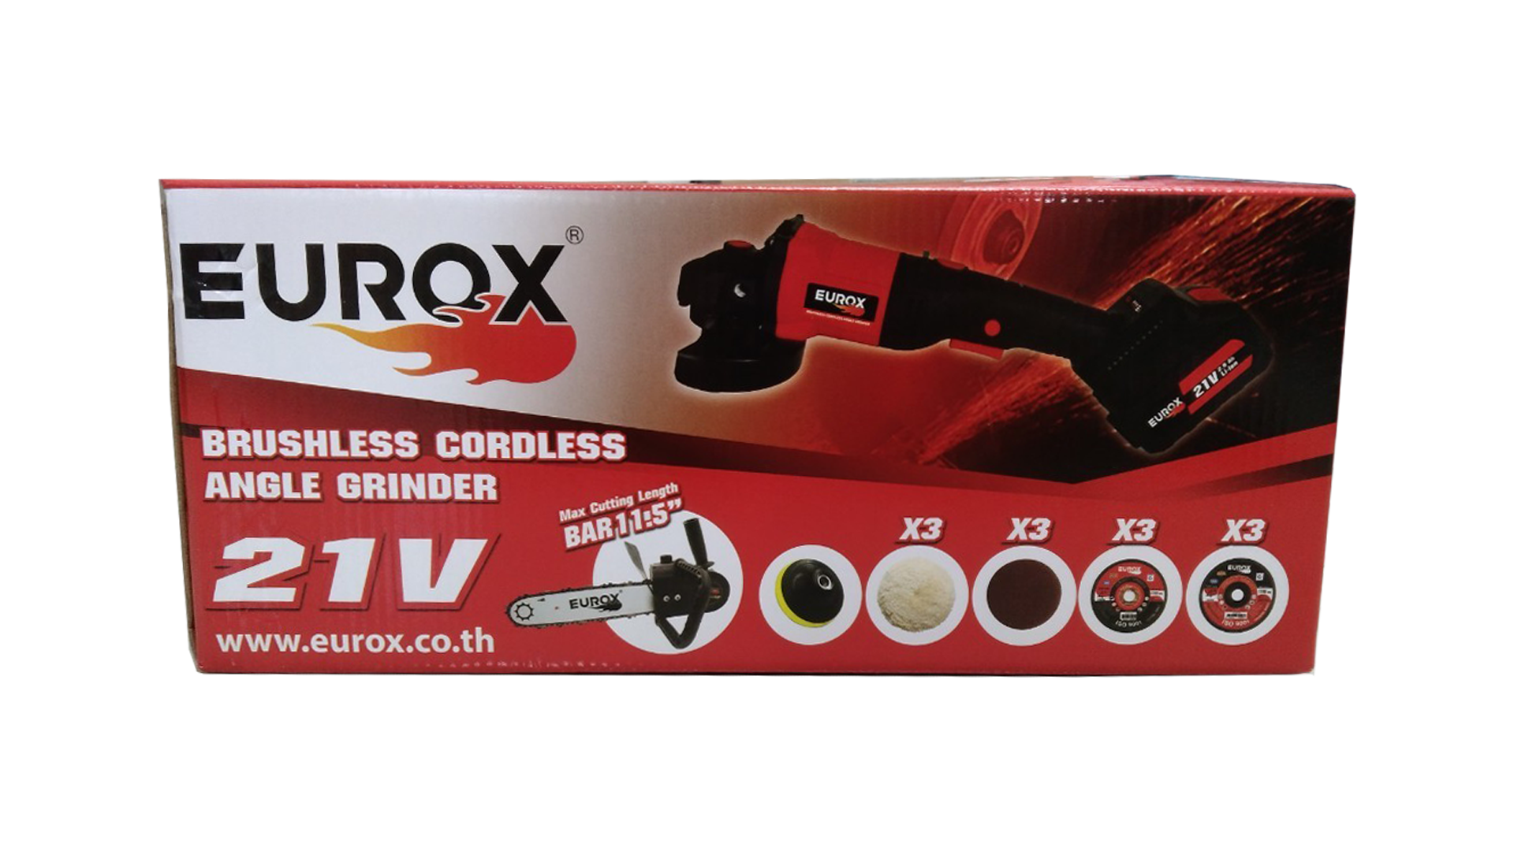
2. คุณสมบัติ |  |  |  | รูปบรรจุภัณฑ์
แบตเตอรี่ | 21 โวลค์ 4.0 Ah | ความเร็วรอบ | 0 - 8,500 รอบ/นาที
ขนาดใบตัด | 100 มม. (4") | ระยะเวลาชาร์จ | 3 - 5 ชั่วโมง

3. รายละเอียดบรรจุภัณฑ์
ขนาดสินค้า (ซม.) | 43x7x12 (ไม่รวมบรรจุภัณฑ์) | น้ำหนักสินค้า (กก.) | 1.71 (ไม่รวมบรรจุภัณฑ์)
ขนาดกล่อง 1 (ซม.) | 36x19.5x15 | ขนาดบรรจุ (กล่อง) | 1 ชุด
ขนาดกล่อง 2 (ซม.)
 |  | น้ำหนักรวมสินค้า (กก.) | 3.9
บาร์โค้ดกล่อง | 8859007712698 | ขนาดลัง (ซม.) | xx
ขนาดบรรจุ (ลัง) |  | น้ำหนักลังรวมสินค้า (กก.) |  | อุปกรณ์ภายในกล่อง
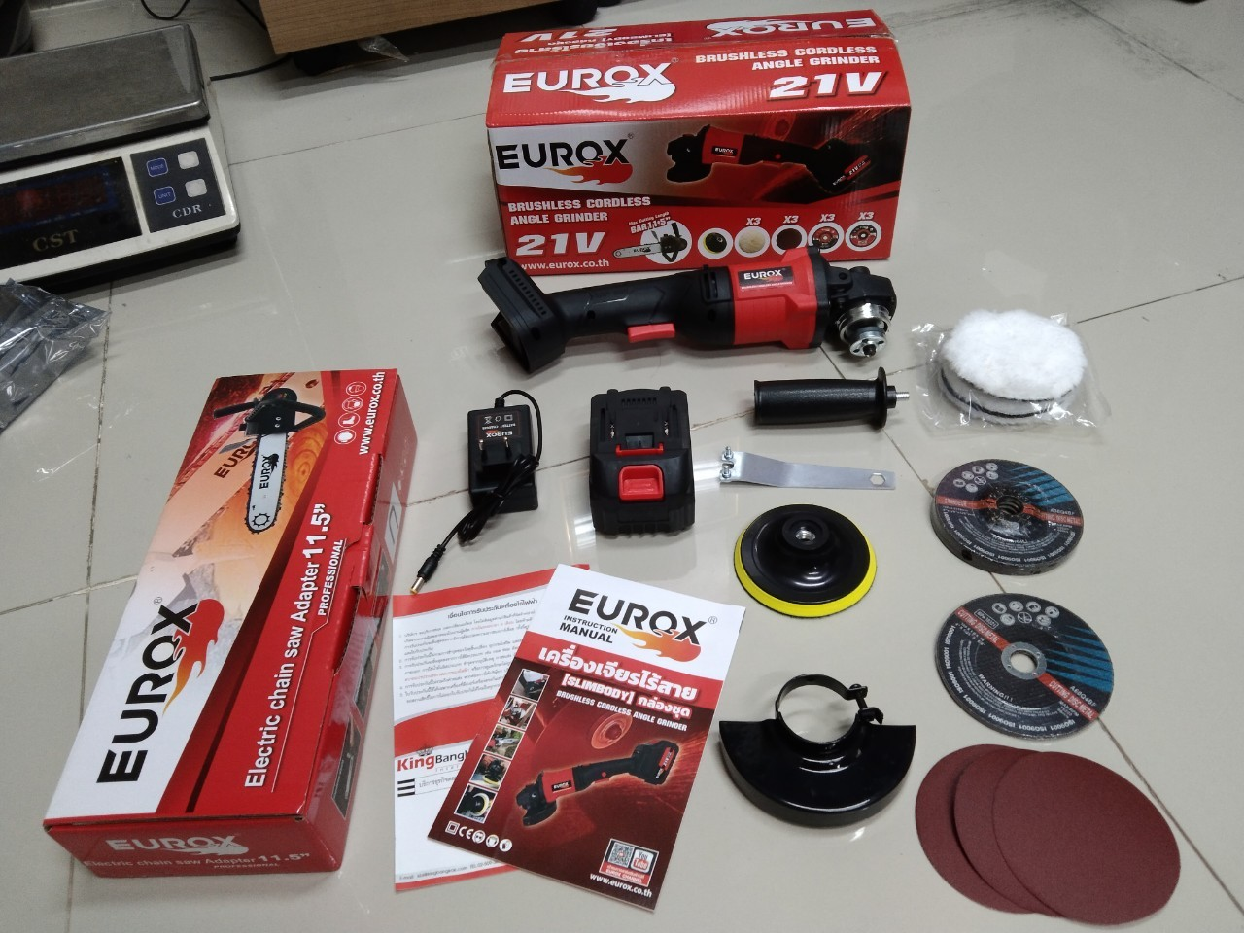
4. อุปกรณ์ภายในกล่อง
- คู่มือการใช้งาน - ใบรับประกัน 6 เดือน - แบตเตอรี่ 21V. - สายชาร์จแบตเตอรี่ - มือจับ - ชุดบาร์โซ่ 11.5 นิ้ว - บังใบ - ใบขัดขนแกะ 3 ใบ - ใบตัด 3 ใบ - ประแจขัน - หัวจับใบขัด - ใบขัดกระดาษทราย 3 ใบ - หัวจับใบขัด

5. วิธีการใช้งาน
ใช้สำหรับงานขัด งานตัดทุกชนิด

6. จุดเด่น จุดขาย ของสินค้า
- มีด้ามจับเสริมตามมาตรฐาน ช่วยให้ทำงานได้ถนัดมือและปลอดภัยยิ่งขึ้น - เหมาะสำหรับงานปรับแต่งผิววัสดุ งานเจียร งานขัด - สามารถใช้ร่วมกับใบเจียร หรือใบตัดเพชร - เหมาะสำหรับงาน DIY งานตัดไม้ ตัดเหล็ก งานขัดต่างๆ - ปรับความเร็วรอบได้ 3 ระดับ เพื่อให้เหมาะกับแต่ละงานตั้งเเต่งานขัดเงา จนถึงงานตัด ขัดเจียร์ - ที่ด้ามจับมีปุ่มกดเพื่อหมุนตัวเครื่องได้ถึง 180 องศาเพื่อให้เหมาะกับงานตัด และใส่อุปกรณ์เสริมอื่นๆ - กำลังไฟฟ้า 21V ใช้งานได้อย่างปลอดภัยไม่ต้องกลัวไฟดูดไฟช็อต - ไร้สาย ไม่ต้องหาสายไฟหรือปลั๊กพ่วง
 |  |  |  | รูปลังสินค้า

7. การรับประกัน
ระยะเวลารับประกัน (เดือน) | 6 ระบุ
ประเภทการรับประกัน | เครื่องมือช่าง
เงื่อนไขการรับประกัน | 1. บริษัทฯ จะบริการซ่อมและเปลี่ยนอะไหล่ โดยไม่คิดมูลค่าแก่สินค้าที่จัดจำหน่ายโดยบริษัทฯ ในกรณีที่ความเสียหายเกิดจากความผิดพลาดของโรงงานผู้ผลิต ภายในระยะเวลา 6 เดือน นับจากวันที่ซื้อ (ทั้งนี้ดูจากใบเสร็จรับเงินของทางร้านค้าที่สั่งซื้อและใบรับประกัน) 2. การรับประกันนี้ไม่รวมการชำรุดของวัสดุสิ้นเปลือง อุปกรณ์เสริม และของแถมในชุด 3. การรับประกันจะสิ้นสุดจากการใช้ผิดประเภท เช่น ถอด ซ่อม ดัดแปลง แก้ไขเปลียนสภาพไปจากเดิมโดยบุคคลภายนอก หรือการดูแลรักษาไม่ถูกต้องตามที่ระบุไว้ในคู่มือ 4. การรับประกันนี้ไม่รวมถึงค่าขนส่ง หากต้องการให้ บริษัทฯ บริการถึงที่จะมีค่าใช้จ่าย 5. ใบรับประกันนี้ใช้ได้เฉพาะเครื่องที่มีเบอร์เครื่องตรงกันเท่านั้น ไม่สามารถโอนให้ผู้อื่นได้ หากใบรับประกันหาย บริษัทฯ ขอสงวนสิทธิ์การไม่ออกใบรับประกันใหม่ในทุกกรณี

8. ข้อมูล สคบ.
ชื่อสินค้า | เจียร์ไร้สายพร้อมบาร์โซ่ EUROX 21V (Slimbody) กล่องชุด
ผลิตจากประเทศ | PRC
จัดจำหน่ายโดย | บริษัท คิงบางกอก อินเตอร์เทรด จำกัด
 | 541,543,545 ซอย 39/1 แขวงท่าแร้ง เขตบางเขน กรุงเทพมหานคร 10220 |  |  | รูป Barcode

 | เลขประจำตัวผู้เสียภาษี: 0105545012035 สำนักงานใหญ่ | โทรศัพท์: 02-509-3850 | โทรสาร: 02-509-3856
บรรจุ | 1 ตัว/กล่อง
วิธีการใช้ | ใช้สำหรับงานขัด งานตัดทุกชนิด
คำเตือน | ขณะใช้งานหรือเลิกใช้งาน ควรเก็บอุปกรณ์ให้พ้นมือเด็กเพื่อความปลอดภัย
ราคา | ระบุ ณ จุดขาย
วันที่ผลิต

9. ข้อควรระวัง
คำเตือน | ขณะใช้งานหรือเลิกใช้งาน ควรเก็บอุปกรณ์ให้พ้นมือเด็กเพื่อความปลอดภัย
ข้อแนะนำในการใช้งาน | ห้ามใช้งานผิดประเภท

